Sheet1
【アプリの種類】 | フリーウェア
【名称】 | ShapedSteelWB
【アプリケーション】 | FreeCAD
【OS】 | Windows | (mac,linux動作検証していません。)
【参考資料】 | JIS G 3192 一般形鋼サイズ表
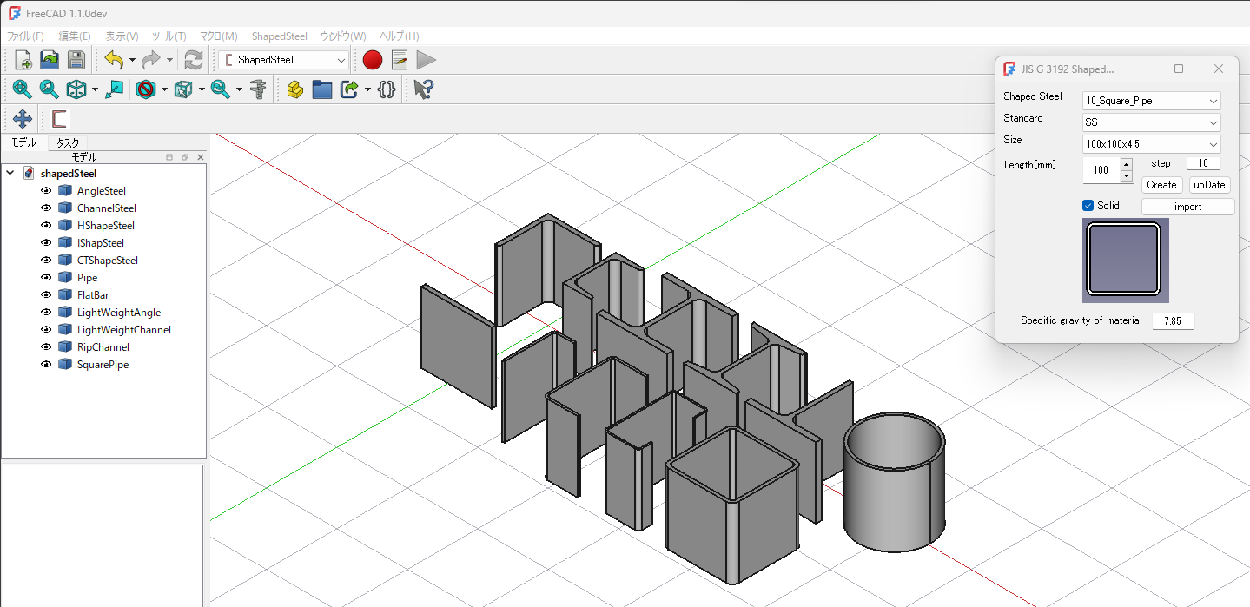

【インストール】 | 「ShapedSteelWB」フォルダをアプリケーションフォルダの
 | 「MOD」フォルダに配置してください。
【Create】 | 形鋼、規格、サイズ、長さを記入後「Create」をクリックする。
 | 「ソリッド」のチェックを外すと2次元のシェイプを作成する。
【import】 | 形鋼を選択後「import」をクリックすると形鋼のプロパティを読み込みます。
【upDate】 | 形鋼のサイズ、長さ、比重を変更できます。
 | 形鋼を選択後サイズ、長さを入力後「upDate」をクリックします。
【長さの変更】 | 形鋼を選択後、スピンボックスの値に従って長さの変更ができます。
 | ステップの値を変更できます。
【質量】 | 形鋼を選択後プロパティで質量の確認ができます。

